Sheet1
编号 | 数量 | 计量单位 | 材料描述 | 参考图片（仅供参考，非必须一致） | 实际产品图片 | 价格（单位价格）
1 | 5,000 | 箱 | 木制铅笔（每箱12支） | 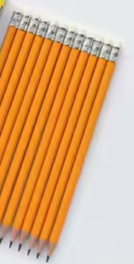
2 | 5,000 | 箱 | 彩色铅笔（每箱12支） | 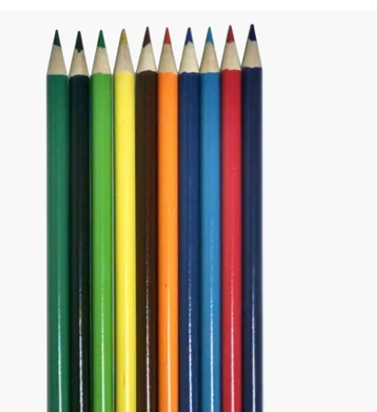
3 | 640 | 包 | 杂色卡纸 (28寸 x 34寸 - 25页) | 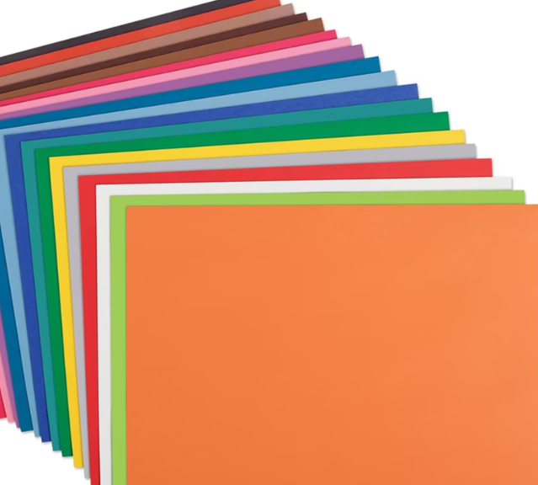
4 | 5,000 | 箱 | 200页宽行笔记本 - (尺寸 19 cm x 25 cm) (每箱48本)
5 | 3,000 | 箱 | 金属单孔卷笔刀（每箱12个） | 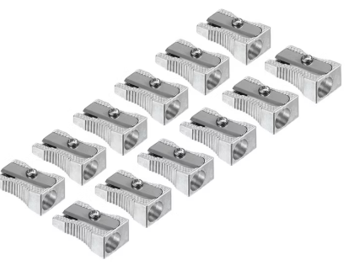
6 | 70,000 | 个 | 中号圆头剪刀。 | 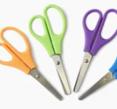
7 | 1,000 | 令 | 8 1/2寸X 11寸 复印纸(胶版纸/道林纸) - 20磅 1令/500张 | 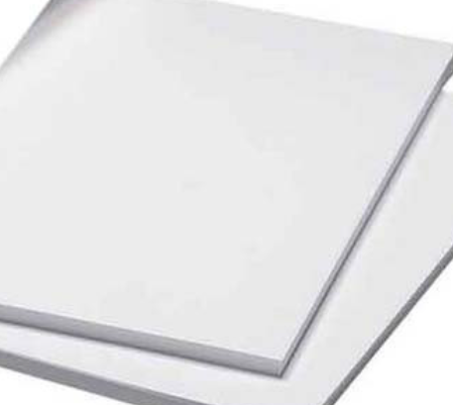
8 | 1,000 | 令 | 8 1/2寸X 14寸 复印纸印纸(胶版纸/道林纸) - 20磅 1令/500张
9 | 5,000 | 箱 | 蓝色中性圆珠笔（每箱12支） | 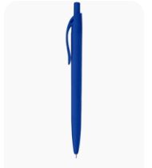
10 | 3,000 | 箱 | 铅笔橡皮 -（每箱12个） | 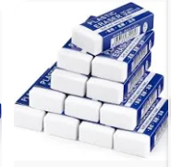
11 | 10,000 | 个 | 白色液体胶水 - 无毒 (250 ml.) | 
12 | 700 | 卷 | 彩色马拉尼纸 (杂色：马拉尼色（原色）, 红色, 黄色) | 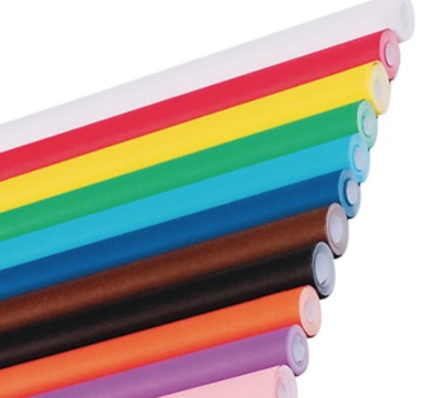
13 | 2,000 | 包 | 24张装手工纸 - 杂色 | 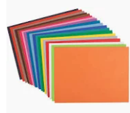
14 | 1,000 | 箱 | 米色/奶油色文件夹 8 1/2寸X 11寸 (每箱100个) | 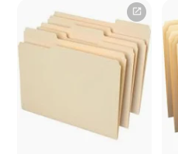
15 | 1,000 | 箱 | 米色/奶油色文件夹 8 1/2"X 14" (每箱100个)
16 | 1,500 | 箱 | 水性白板笔 - 杂色 (4支装) | 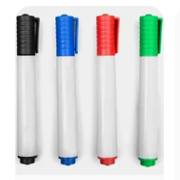
17 | 1,500 | 箱 | 蓝色油性记号笔(1支) | 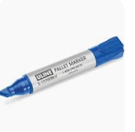
18 | 1,500 | 箱 | 黑色油性记号笔(1支) | 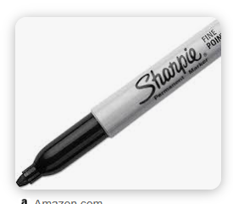
19 | 1,000 | 个 | 黑色订书机 - 容量至少200枚5mm订书钉 | 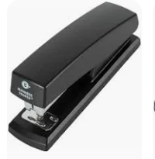
20 | 1,000 | 个 | 订书机配套订书钉 - 标准订书钉 | 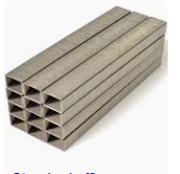
21 | 10,000 | 个 | 几何绘图套装 | 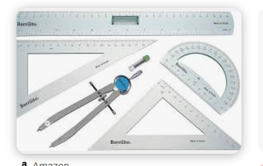
22 | 5,000 | 箱 | 素描本 - 尺寸：7.45" x 9.45" - 200页（1本） | 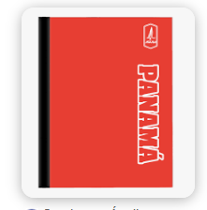
23 | 2,000 | 箱 | 书法练习本 (双行) - 200页 (每箱48本)适用于西班牙语 | 

